介绍
 | 您是否曾想过使用图片创建自定义菜单，并使其工作方式类似于“显示选项”事件命令的行为？
 | 此插件通过让游戏开发人员确定图片在选择、取消选择时的行为， 并将其与“显示选项”窗口事件中的各种选项联系起来，从而实现了这一点。
 | 创建具有更好视觉效果的生动菜单系统！

功能包括以下所有（但不限于）：
 | ·使用插件命令确定特定图片（按ID或范围）在选择或取消选择时的行为。
 | ·行为包括缓和选项、位置调整、不透明度更改、混合模式差异和着色。
 | ·通过此插件新添加的文本代码确定哪些图片绑定到哪个选项。
 | ·通过文本代码隐藏选择窗口，使其看起来更真实。
 | ·适用于触摸控制！将鼠标悬停在图片上将选择图片和选项！
 | ·适用于键盘控制！即使选择窗口隐藏，键盘仍将允许您滚动浏览各种图片，就像它们是由节目选择选项排列的一样！

重大改变
 | Mouse Over 鼠标悬停
 | 当鼠标悬停在绑定到“显示选项”选项的图片上时，无论窗口是否禁用悬停，选项窗口都会自动在选项窗口中选择该选项。
 | 做出这一决定是为了获得更直观的用户体验。
 | 没有任何绑定的图片将没有任何效果。

 | Mouse Click 鼠标点击
 | 当鼠标点击绑定到“显示选项”选项的图片时，选项窗口将选择该选项，然后只要启用该选项，就会提示“确定”处理程序触发操作。
 | 即使单击选择是窗口的默认选择过程，也会发生此操作，以获得更直观的用户体验。
 | 没有任何绑定的图片将没有任何效果。
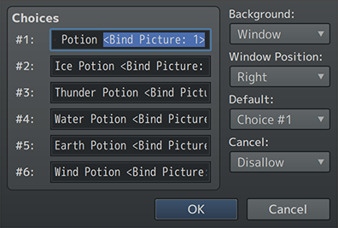

使用说明
步骤1
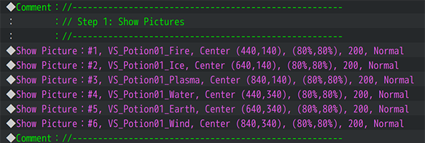

 | 在你想要展示的地方【显示图片】
 | 创建他们的初始位置、ID、使用的图像以及原始确定。

步骤2
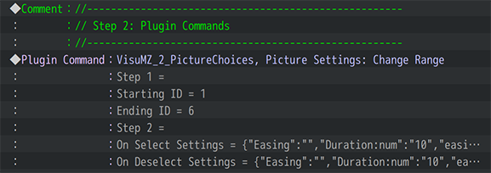

 | 使用插件命令 "Picture Settings: Change ID(s)" 或 "Picture Settings: Change Range"
 | 这用于更改通过鼠标光标或键盘选择或取消选择图像时的外观。
 | 注* 步骤1和2可以互换，但最好在插件命令之前使用“显示图片”。

步骤3

 | 使用“显示选项”事件命令。
 | -对于每个“显示选项”事件命令，使用以下注释标记：
 | <Bind Picture: id>
 | 绑定图片：ID
 | 其中，“id” 是绑定该选择的图片id。
 | 例子：
 | <Bind Picture: 3>
 | 将该选项绑定到图片ID 3。
步骤4（可选）
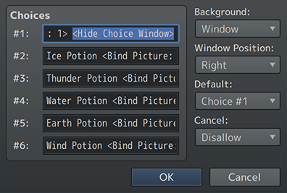

 | 在选项列表中的某个位置（无论在哪里）插入 <Hide Choice Window> 文本代码以隐藏选项列表窗口。
 | 此步骤是可选的。

步骤5
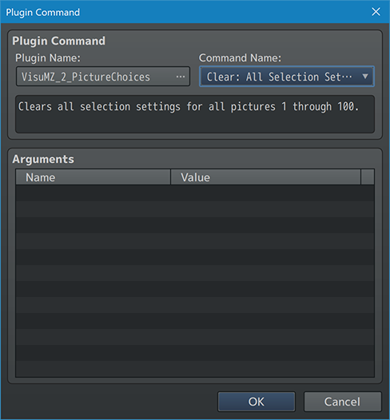

 | 最后，使用插件命令
 | "Clear: All Selection Settings" 或 "Clear: Picture ID(s) Selection Settings" 或 "Clear: Picture Range Selection Settings"
 | 来删除它们在选择或取消时的更改

 | ·擦除图片也会对它们执行相同的操作。
 | ·这是为了清除绑定设置，使其不会影响其他“显示选项”事件命令。
 | ·如果插件参数“自动清除”设置为“true”，则此步骤是可选的。
 | ·每当处理OK处理程序或Cancel处理程序时，都会触发“自动清除”。

